Hoja 1
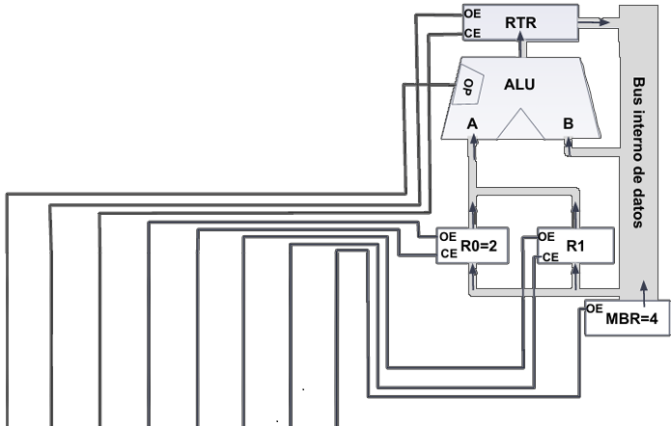

ciclo |  | ALUOP | RTROE | RTRCE | R0OE | R0CE | R10E | R1CE | MBROE
0 | 000 | 1 | 0 | 0 | 1 | 0 | 0 | 0 | 0
1 | 001 | 1 | 0 | 1 | 1 | 0 | 0 | 0 | 0
2 | 010 | 0 | 1 | 0 | 1 | 0 | 0 | 0 | 0
3 | 011 | 0 | 1 | 1 | 1 | 0 | 0 | 0 | 0
4 | 100 | 0 | 1 | 0 | 0 | 1 | 0 | 0 | 0
5 | 101
6 | 110
7 | 111

 |  | INSTRUCCIONES
 |  | 90 | B0 | 50 | 70 | 48 | 0 | 0 | 0

